검교정 NG
교정 NG 처리 프로세스 |  |  |  |  |  |  | 작성 | 검토 | 승인

파일 이름 |  |  |  | 문서 번호 |  | 발효일 | 개정 횟수 |  | 페이지
교정 NG 처리 프로세스 |  |  |  | QM.02.00.17 |  | 2022년 7월 2일 | 0 |  | 1/1
흐름도
책임 |  | 프로세스 단계 |  |  | 설명 |  | 양식/프로필 |  | 시간 수요

설비 문제 발생
직원 |  |  |  |  | 설비 중지 상사에게 보고 |  | 보고서 |  | 15분 이내

문제 확인
기술자 관리 직원 |  |  |  |  | 문제 상태 확인 설비 관리 대장 기록 사용금지 부착 |  | 설비 관리 대장 |  | 30분 이내

상품을 영향 여부 확인
생산 및 품질 관리 |  |  |  |  | 타공구로 체크된 상품, 공정재고 , 완성 재고 및 상품 구분에 대한 재검사 수행 |  | 시험 결과 |  | 1시간 이내

조치 결정
수리 진행
생산 및 품질 관리 |  |  |  |  | 상사에 보고하여 다음 조치 제시 고객사에서 불량 로트 유출할 경우는 상품을 통지 및 회수할 필요가 있음 |  | NCR |  | 1.5시간 이내
기술자 |  |  |  |  | 장비 수리 및 조정 또는 교체 수행 |  | 수리, 개선, 교체 보고서

수리 결과 확인
NG
생산계획 및 QC |  |  |  |  | 조정이 완료된 후 장비 및 제조품의 정상 여부를 확인하고, 조정이 필요한 경우 고객에게 통지해야 하는 경우 4M 프로세스에 따라 진행 |  | 관리대장
기록 보관
OK
생산계획 및 QC |  |  |  |  | 기록 보관 |  | 관리대장
Ӿ 개정 이력
순번 | 날짜 |  | 개정 내용 |  |  |  | 개정자
1 | 2022년 7월 2일 |  | 장비 프로세스와 별도 구분 |  |  |  | Nguyen Tuan Vu
2
3

장비
설비 이상 처리 절차 |  |  |  |  |  |  | 작성 | 검토 | 승인

파일 이름 |  |  |  | 문서 번호 |  | 발효일 | 개정 횟수 |  | 페이지
설비 이상 처리 절차 |  |  |  | QM.02.01.08 |  | 2019년 8월 15일 | 0 |  | 1/1
흐름도
책임 |  | 프로세스 단계 |  |  | 설명 |  | 양식/프로필 |  | 시간 수요

설비 문제 발생
직원 |  |  |  |  | 기계 정지 상사에게 보고 |  | 보고서 |  | 15분

문제 확인
기술자 관리 직원 |  |  |  |  | 문제 상태 확인 설비 관리 대장 기록 |  | 관리 대장 |  | 30분

상품을 영향 여부 확인
생산 및 품질 관리 |  |  |  |  | 장비고장으로 상품이 NG인지 확인 장비라면 NG상품이 다음 공정으로 이동 여부 확인 NG 상품이 있을 경우 비상 처리 프로세스에 따라 통보해야 하며, 기계/장비로 인한 불량이 품질에 영향을 미치지 않도록 고객과 협의 |  | NCR 보고서 |  | 1시간

조치 결정
수리 진행
생산 및 품질 관리 |  |  |  |  | 상사에 보고하여 다음 조치 제시 고객사에서 불량 로트 유출할 경우는 상품을 통지 및 회수할 필요가 있음 |  | NCR 보고서 |  | 1.5시간
기술자 |  |  |  |  | 장비 수리 및 조정 수행 |  | 수리 보고서

수리 결과 확인
NG
생산계획 및 QC |  |  |  |  | 조정이 완료된 후 장비 및 제조품의 정상 여부를 확인하고, 조정이 필요한 경우 고객에게 통지해야 하는 경우 4M 프로세스에 따라 진행합니다. |  | 관리 대장
기록 보관
OK
생산계획 및 QC |  |  |  |  | 기록 |  | 관리대장
Ӿ 개정 이력
순번 | 날짜 |  | 개정 내용 |  |  |  | 개정자
1 | 2022년 7월 5일 |  | 내용 추가 |  |  |  | Nguyen Tuan Vu
2 | 2022년 9월 14일 |  | 고객 논의 후 내용 추가 |  |  |  | Nguyen Tuan Vu
3

IQC
QUY TRÌNH XỬ LÝ BẤT THƯỜNG ĐẦU VÀO IQC (HÀNG HOSIDEN)
 |  |  | SỐ QUẢN LÝ QM.02.00.10

IQC
Manufacturing
OQC

① Phát hiện bất thường trong công đoạn

② Báo cáo cấp trên
QC

③
Kiểm chứng/Đánh giá
(Cấp trưởng phòng trở lên của bộ phận QC sẽ xác nhận sản phẩm bất thường）

NG
Dán tem sản phẩm NG, khoang vùng SP NG
Phát hành NCR cho nhà cung cấp

※Lưu lại ghi chép kết quả kiểm chứng/đánh giá
Tuyen chon/huy/tra hang/
sua chua nho/doi sach
Đối sách cải tiến

OK
Tiếp tục sản xuất
NG
Đánh giá hiệu quả
đối sách & xin phê duyệt của MGR QC
Triển khai tới bộ phận liên quan

OK

Close

Chú ý:
Đối với trường hợp sản phẩm đánh giá OK khi kiểm tra lại ở mục số ③ hoặc những sản phẩm không có cơ sở để đánh giá thì hãy báo cáo cho bộ phận quản lý chất lượng của HVBG (Đối với những cái không có trong tiêu chuẩn đánh giá OK hay NG, hoặc những cái không có mẫu hạn độ) và báo cáo cho phòng sản xuất và phòng quản lý chất lượng của Hosiden nhật bản để xin hướng dẫn về cách xử lý Sử dụng bản báo cáo lỗi bất thường sản phẩm của Hosiden để báo cáo

Hàng sai tem mác, sai số lượng thì tiến hành trả lại nhà cung cấp
Thời hạn nhà cung cấp trả lời đối sách là 1 tuần
Hiệu quả đối sách đánh giá sau 3 lot (với 3 lot đầu tiên cần tăng tần suất kiểm tra)
Các lot có kết quả NG thì tiến hành khoanh vùng toàn bộ & gửi trả nhà cung cấp
Nếu cấp trên nghỉ cần báo cáo lên cấp cao hơn
Ӿ Lịch sử sửa đổi
Ver | Ngày tháng | Nội dung |  | Người sửa đổi
0 | 28.10.2022 | Lập mới |  | Nguyễn Thị Trang Nhung

IQC (한국어)
IQC 이상 처리 프로세스 ( HOSIDEN 제품)
 |  |  | 관리대장 QM.02.00.10

IQC
Manufacturing
OQC

① 공정에 이상 발견

② QC 상사 보고

③
검증 / 판정
(QC 부서장 이상은
이상 제품을 확인）

NG
NG sticker 부착 및 불량품을 격리
공급 업체한테 NCR 발행

선별/ 폐기/ 반품/재작업/ 개선 대책서
개선 대책서

OK
※ 검증 /판정 결과 기록 및 보관
계속 생산
NG
개선 대책서를 효과성 평가 및 MGR QC 승인 얻음
관련 부서에 전파

OK

Close

비고:
③ 이상 발생 시 비표준이나 견본이 없을 경우 HVBG 품질 팀장한테 보고--> 논의 후 판정할 것( 보고 시 Hosiden 불합격 보고서 양식으로 작성 )

상품의 라벨 오기, 수량 오기의 경우 공급자에게 반품
협력사 개선대책 대응시간은 1주일
3 로트 후 평가에 유효 (처음 3 로트는 검사 빈도 늘림)
불량 로트는 구역화되어 공급업체에 반품
직접 상급자가 휴가를 가면 상위 직급에 보고해야 함
Ӿ 개정 이력
Ver | 날짜 | 개정 내용 |  | 개정자
0 | 2022.10.28 | 초판 |  | Nguyễn Thị Trang Nhung

IQC (日本語)
受入検査（IQC)工程での異常処置の手順 （Hosiden専用）
 |  |  | 管理№ QM.02.00.10

IQC
Manufacturing
OQC

①工程で異常を発見します。

②生産部門とQC部門の上司に報告します。

③
検証/評価（QC部門のマネージャー以上異常の製品を確認する）

QC部門によりサプライヤーにNCRを発行する。\
NG
不良品のラベルを貼って、不良品を別に分けます。

選別/廃棄/返品/ 対策/交換
※検証/評価結果の
記録を残す。
改善対策を作ります。
OK

生産再開
NG
対策の効果を評価してQCのマネージャーからの承認をもらう
関係部門に展開

OK

Close

注意:
③の再検査で良品と判断出来る根拠がない場合（良否判定基準にない、限度見本がない等）HVBG品管、ホシデン（製造、品管）に報告を行い、処置について指示を仰ぐこと。
報告には製品異常連絡書を使い、報告すること。
ラベル間違いの製品と数量間違いの製品の場合、サプライヤーに返品します
サプライヤーが対策返事の期間は1週間です
3ロット後に対策の効果を評価します（最初の３ロットに対して検査頻度の頻度を増やす必要がある)。
NGの結果が出たロットに対して全部をゾーニングして、サプライヤーに返品します
上司は欠勤するともっと偉い人に報告します。

Ӿ Lịch sử sửa đổi
Ver | 日付 | 内容 |  | 修正者
0 | 28.10.2022 | 新しい発行 |  | Nguyễn Thị Trang Nhung

PQC
QUY TRÌNH XỬ LÝ BẤT THƯỜNG CÔNG ĐOẠN (HÀNG HOSIDEN)
 |  |  | SỐ QUẢN LÝ QM.02.00.11

IQC
Manufacturing
OQC

① Phát hiện bất thường trong công đoạn

② Báo cáo cấp trên
Sản xuất & QC

③
Kiểm chứng/Đánh giá
(Cấp trưởng phòng trở lên của bộ phận sản xuất và bộ phận QC sẽ xác nhận sản phẩm bất thường）

NG
Dán tem sản phẩm NG, khoang vùng SP NG
QC phát hành NCR cho sản xuất

※Lưu lại ghi chép kết quả kiểm chứng/đánh giá
Tuyen chon/huy/tra hang/
sua chua nho/doi sach

OK
Đối sách cải tiến
Tiếp tục sản xuất
NG
Đánh giá hiệu quả
đối sách & xin phê duyệt của MGR QC

Triển khai tới bộ phận liên quan

OK

Close

Chú ý:
Đối với trường hợp sản phẩm đánh giá OK khi kiểm tra lại ở mục số ③ hoặc những sản phẩm không có cơ sở để đánh giá thì hãy báo cáo cho bộ phận quản lý chất lượng của HVBG (Đối với những cái không có trong tiêu chuẩn đánh giá OK hay NG, hoặc những cái không có mẫu hạn độ) và báo cáo cho phòng sản xuất và phòng quản lý chất lượng của Hosiden nhật bản để xin hướng dẫn về cách xử lý Sử dụng bản báo cáo lỗi bất thường sản phẩm của Hosiden để báo cáo

Thời hạn đối sách tối đa là 1 tuần
Hiệu quả đối sách đánh giá sau 3 lot
Khoanh vùng lot tính từ thời điểm đầu ca/bắt đầu sản xuất tới khi có kết quả phán định là NG
Nếu cấp trên nghỉ cần báo cáo lên cấp cao hơn
Áp dụng cho cả bất thường của biểu đồ SPC
Sửa chữa nhỏ: tuyệt đối không sửa chữa sản phẩm đã sơn
Nếu tỷ lệ NG quá cao trên 5% cần tiến hành xem xét dừng line & báo cáo giám đốc
Ӿ Lịch sử sửa đổi
Ver | Ngày tháng | Nội dung |  | Người sửa đổi
0 | 28.10.2022 | Lập mới |  | Nguyễn Thị Trang Nhung

PQC (한국어)
PQC 이상 처리 프로세스 ( HOSIDEN 제품)
 |  |  | 관리대장 QM.02.00.11

IQC
Manufacturing
OQC

① 공정에 이상 발견

② QC 상사 보고

③
검증 / 판정
(QC 부서장 이상은
이상 제품을 확인）

NG
NG sticker 부착 및 불량품을 격리
생산부한테 NCR 발행

선별/ 폐기/ 반품/재작업/ 개선 대책서
개선 대책서

OK
※ 검증 /판정 결과 기록 및 보관
계속 생산
NG
개선 대책서를 효과성 평가 및 MGR QC 승인 얻음
관련 부서에 전파

OK

Close

비고:
③ 이상 발생 시 비표준이나 견본이 없을 경우 HVBG 품질 팀장한테 보고--> 논의 후 판정할 것( 보고 시 Hosiden 불합격 보고서 양식으로 작성 )

개선대책 대응시간은 1주일
3 로트 후 평가에 유효 (처음 3 로트는 검사 빈도 늘림)
NG 로트 구분 (생산 초기부터 NG 발견 시점까지)
직접 상급자가 휴가를 가면 상위 직급에 보고해야 함
SPC의 모든 이상에 적용
재적업은 도장품을 절대 하지 말 것
불량율 5% 이상일 경우 라인을 중단 및 상신 검토할 필요
Ӿ 개정 이력
Ver | 날짜 | 개정 내용 |  | 개정자
0 | 2022.10.28 | 초판 |  | Nguyễn Thị Trang Nhung

PQC (日本語)
工程での異常処置手順（Hosiden専用）
 |  |  | 管理№ QM.02.00.11

IQC
Manufacturing
OQC

①工程で異常を発見します。

②生産部門とQC部門の上司に報告します。

③
検証/評価（生産部門、QC部門のマネージャー以上が異常品を確認する

NG
不良品のラベルを貼って、不良品を別に分けます。
QC部門により生産部門にNCRを発行する

※検証/評価結果の
記録を残す。
選別/廃棄/返品/ 対策/交換
OK
改善対策を作ります。
生産再開

NG
対策の効果を評価してQCのマネージャーからの承認をもらう

関係部門に展開

OK

Close

注意:
③の再検査で良品と判断出来る根拠がない場合（良否判定基準にない、限度見本がない等）HVBG品管、ホシデン（製造、品管）に報告を行い、処置について指示を仰ぐこと。
報告には製品異常連絡書を使い、報告すること。
対策を作る期間は1週間です
3ロット後に対策の効果を評価します。
シフト開始/生産開始から判定結果が不良になるまでのロットをゾーニングします。
上司は欠勤するともっと偉い人に報告します。
SPCチャートの異常にも適用します。
小さい修理：塗装された製品を絶対に修正してはいけないこと。
不良の比率が５％以上を超えると、ラインをストップして社長に報告します。
Ӿ 修正履歴
Ver | 日付 | 内容 |  | 修正者
0 | 28.10.2022 | 新しい発行 |  | Nguyễn Thị Trang Nhung

OQC sang NCC
QUY TRÌNH XỬ LÝ BẤT THƯỜNG CÔNG ĐOẠN OQC SANG VENDOR (HÀNG HOSIDEN)
 |  |  | SỐ QUẢN LÝ QM.02.00.12

IQC
Manufacturing
OQC

① Phát hiện bất thường trong công đoạn

② Báo cáo cấp trên
Sản xuất & QC

③
Kiểm chứng/Đánh giá
(Cấp trưởng phòng trở lên của bộ phận sản xuất và bộ phận QC sẽ xác nhận sản phẩm bất thường）

NG
Dán tem sản phẩm NG, khoang vùng SP NG
QC phát hành NCR cho sản xuất

※Lưu lại ghi chép kết quả kiểm chứng/đánh giá
Tuyen chon/huy/tra hang/
sua chua nho/doi sach

Đối sách cải tiến
OK
Tiếp tục sản xuất

Đánh giá hiệu quả
đối sách & xin phê duyệt của MGR QC
NG

Triển khai tới bộ phận liên quan

OK

Close

Chú ý:
Đối với trường hợp sản phẩm đánh giá OK khi kiểm tra lại ở mục số ③ hoặc những sản phẩm không có cơ sở để đánh giá thì hãy báo cáo cho bộ phận quản lý chất lượng của HVBG (Đối với những cái không có trong tiêu chuẩn đánh giá OK hay NG, hoặc những cái không có mẫu hạn độ) và báo cáo cho phòng sản xuất và phòng quản lý chất lượng của Hosiden nhật bản để xin hướng dẫn về cách xử lý Sử dụng bản báo cáo lỗi bất thường sản phẩm của Hosiden để báo cáo

Thời hạn đối sách tối đa là 1 tuần
Hiệu quả đối sách đánh giá sau 3 lot
Khoanh vùng lot tính từ thời điểm đầu ca/bắt đầu sản xuất tới khi có kết quả phán định là NG
Nếu cấp trên nghỉ cần báo cáo lên cấp cao hơn
Áp dụng cho cả bất thường của biểu đồ SPC
Sửa chữa nhỏ: tuyệt đối không sửa chữa sản phẩm đã sơn
Nếu tỷ lệ NG quá cao trên 5% cần tiến hành xem xét dừng line & báo cáo giám đốc
Ӿ Lịch sử sửa đổi
Ver | Ngày tháng | Nội dung |  | Người sửa đổi
0 | 28.10.2022 | Lập mới |  | Nguyễn Thị Trang Nhung

OQC (한국어)
외주업체 출하 시 이상 처리 프로세스 ( Hosiden 제품)
 |  |  | 관리대장 QM.02.00.12

IQC
Manufacturing
OQC

① 공정에 이상 발견

② QC 상사 보고

③
검증 / 판정
(QC 부서장 이상은
이상 제품을 확인）

NG
NG sticker 부착 및 불량품을 격리
생산부한테 NCR 발행

선별/ 폐기/ 반품/재작업/ 개선 대책서
개선 대책서

OK
※ 검증 /판정 결과 기록 및 보관
계속 생산
NG
개선 대책서를 효과성 평가 및 MGR QC 승인 얻음
관련 부서에 전파

OK

Close

비고:
③ 이상 발생 시 비표준이나 견본이 없을 경우 HVBG 품질 팀장한테 보고--> 논의 후 판정할 것( 보고 시 Hosiden 불합격 보고서 양식으로 작성 )

개선대책 대응시간은 1주일
3 로트 후 평가에 유효 (처음 3 로트는 검사 빈도 늘림)
NG 로트 구분 (생산 초기부터 NG 발견 시점까지)
직접 상급자가 휴가를 가면 상위 직급에 보고해야 함
SPC의 모든 이상에 적용
재적업은 도장품을 절대 하지 말 것
불량율 5% 이상일 경우 라인을 중단 및 상신 검토할 필요
Ӿ 개정 이력
Ver | 날짜 | 개정 내용 |  | 개정자
0 | 2022.10.28 | 초판 |  | Nguyễn Thị Trang Nhung

OQC sang NCC (JP)
サプライヤーにOQC工程での異常処置手順
(ホシデン専用)
 |  |  | SỐ QUẢN LÝ QM.02.00.12

IQC
Manufacturing
OQC

①工程で異常を発見します。

②生産部門とQC部門の上司に報告します。

③
検証/評価（生産部門、QC部門のマネージャー以上が異常品を確認する

不良品のラベルを貼って、不良品を別に分けます。
QC部門により生産部門にNCRを発行する
NG

※検証/評価結果の
記録を残す。
選別/廃棄/返品/ 対策/交換
改善対策を作ります。

OK
生産再開
対策の効果を評価してQCのマネージャーからの承認をもらう
NG
関係部門に展開

OK

Close

注意:
③の再検査で良品と判断出来る根拠がない場合（良否判定基準にない、限度見本がない等）HVBG品管、ホシデン（製造、品管）に報告を行い、処置について指示を仰ぐこと。 報告には製品異常連絡書を使い、報告すること。

対策を作る期間は1週間です
3ロット後に対策の効果を評価します。
シフト開始/生産開始から判定結果が不良になるまでのロットをゾーニングします。
上司は欠勤するともっと偉い人に報告します。
SPCチャートの異常にも適用します。
小さい修理：塗装された製品を絶対に修正してはいけないこと。
不良の比率が５％以上を超えると、ラインをストップして社長に報告します。
Ӿ 修正履歴
Ver | 日付 | 内容 |  | 修正者
0 | 28.10.2022 | 新しい発行 |  | Nguyễn Thị Trang Nhung

HVBG 납품
HVBG 출하 시 이상 처리 프로세스 ( Hosiden 제품)
 |  |  | SỐ QUẢN LÝ QM.02.00.13

IQC
Manufacturing
OQC

① 공정에 이상 발견

② QC 상사 보고

③
검증 / 판정
(QC 부서장 이상은
이상 제품을 확인）

NG
NG sticker 부착 및 불량품을 격리
생산부한테 NCR 발행

선별/ 폐기/ 반품/재작업/ 개선 대책서
개선 대책서

OK
※ 검증 /판정 결과 기록 및 보관
계속 생산
NG
개선 대책서를 효과성 평가 및 MGR QC 승인 얻음
관련 부서에 전파

OK

Close

비고:
③ 이상 발생 시 비표준이나 견본이 없을 경우 HVBG 품질 팀장한테 보고--> 논의 후 판정할 것( 보고 시 Hosiden 불합격 보고서 양식으로 작성 )

개선대책 대응시간은 1주일
3 로트 후 평가에 유효 (처음 3 로트는 검사 빈도 늘림)
어떤 공정 NG가 생성되는지에 따라 NG 로트 묶을 것
직접 상급자가 휴가를 가면 상위 직급에 보고해야 함
사소한 결함을 수정하거나 재작업하지 말 것

Ӿ 개정 이력
Ver | 날짜 | 개정 내용 |  | 개정자
0 | 2022.10.28 | 초판 |  | Nguyễn Thị Trang Nhung

OQC sang HVBG
QUY TRÌNH XỬ LÝ BẤT THƯỜNG CÔNG ĐOẠN OQC SANG HVBG(HÀNG HOSIDEN)
 |  |  | SỐ QUẢN LÝ QM.02.00.13

IQC
Manufacturing
OQC

① Phát hiện bất thường trong công đoạn

② Báo cáo cấp trên
Sản xuất & QC

③
Kiểm chứng/Đánh giá
(Cấp trưởng phòng trở lên của bộ phận sản xuất và bộ phận QC sẽ xác nhận sản phẩm bất thường）

NG
Dán tem sản phẩm NG, khoang vùng SP NG
QC phát hành NCR cho sản xuất

※Lưu lại ghi chép kết quả kiểm chứng/đánh giá
Tuyen chon/huy/tra hang/
sua chua nho/doi sach

Đối sách cải tiến
OK
Tiếp tục sản xuất

Đánh giá hiệu quả
đối sách & xin phê duyệt của MGR QC
NG
Triển khai tới bộ phận liên quan

OK

Close

Chú ý:
Đối với trường hợp sản phẩm đánh giá OK khi kiểm tra lại ở mục số ③ hoặc những sản phẩm không có cơ sở để đánh giá thì hãy báo cáo cho bộ phận quản lý chất lượng của HVBG (Đối với những cái không có trong tiêu chuẩn đánh giá OK hay NG, hoặc những cái không có mẫu hạn độ) và báo cáo cho phòng sản xuất và phòng quản lý chất lượng của Hosiden nhật bản để xin hướng dẫn về cách xử lý Sử dụng bản báo cáo lỗi bất thường sản phẩm của Hosiden để báo cáo

Thời hạn đối sách tối đa là 1 tuần
Hiệu quả đối sách đánh giá sau 3 lot
Khoanh vùng lot NG dựa vào hạng mục NG do công đoạn nào
Nếu cấp trên nghỉ cần báo cáo lên cấp cao hơn
Sửa chữa nhỏ: tuyệt đối không sửa chữa nhỏ hay rework sản phẩm

Ӿ Lịch sử sửa đổi
Ver | Ngày tháng | Nội dung |  | Người sửa đổi
0 | 28.10.2022 | Lập mới |  | Nguyễn Thị Trang Nhung

OQC sang HVBG (JP)
HVBGへOQC工程で異常処置の手順 (HOSIDEN専用）
 |  |  | SỐ QUẢN LÝ QM.02.00.13

IQC
Manufacturing
OQC

① 工程で異常を発見します。

② 生産部門とQC部門の上司に報告します。

③
検証/評価（生産部門、QC部門のマネージャー以上が異常品を確認する

NG
Dán tem sản phẩm NG, khoang vùng SP NG
QC部門により生産部門にNCRを発行する

※検証/評価結果の
記録を残す。
選別/廃棄/返品/ 対策/交換

改善対策を作ります。
OK
生産再開
NG
対策の効果を評価してQCのマネージャーからの承認をもらう
関係部門に展開

OK

Close

注意:
③の再検査で良品と判断出来る根拠がない場合（良否判定基準にない、限度見本がない等）HVBG品管、ホシデン（製造、品管）に報告を行い、処置について指示を仰ぐこと。 報告には製品異常連絡書を使い、報告すること。

対策を作る期間は1週間です
3ロット後に対策の効果を評価します。
どの工程により不良の項目に従って不良ロットをゾーニングします
上司は欠勤するともっと偉い人に報告します。
小さい修理：塗装された製品を絶対に修正してはいけないこと。

Ӿ 修正履歴
Ver | 日付 | 内容 |  | 修正者
0 | 28.10.2022 | 新しい発行 |  | Nguyễn Thị Trang Nhung

Báo cáo tới HVBG 原紙
Kính gửi/ 수신 : Hosiden |  |  |  |  |  |  | Bản báo cáo lỗi sản phẩm 製品異常連絡書 부적합 보고서 |  |  |  |  | Ngày phát hành 発行日 발행 일짜 |  | Ngày 일 |  | Tháng 월 | Năm 년
Số quản lý/ 관리번호 /(管理番号): |  |  |  |  |  |  |  |  |  |  |  | Nơi phát hành 発行元 발행처

Mã sản phẩm（Tên sản phẩm） 品番（品名/제품 바코드)

Ngày phát sinh bất thường 異常発生日/ 발생일짜 |  |  |  |  |  |  |  |  |  | Tên sản phẩm 품명

Nội dung bất thường 異常内容/ 내용

Kế hoạch đối ứng 対応予定/ 조치 방안

 | ＜Hình ảnh chi tiết＞ ＜詳細図示＞ |  |  | < 세부 사진 >

 | ＜Phần trả lời từ khách hàng Hosiden＞ ＜ホシデン返答欄＞ |  |  |  |  |  |  | < Hosiden 회신 내요 >

 |  |  |  |  | Ngày chỉ thị 指示日 |  |  |  |  | Nội dung chỉ thị 指示内容
 |  | Chỉ thị đến nơi phát hành 発行元への指示 |  |  | Ngày Tháng Năm

Lộ trình hướng dẫn 指示回覧先

※2
Nơi tiếp nhận 受 領 |  |  |  |  |  |  |  | Bộ phận sản xuất hàng loạt 量産部門 |  |  |  |  | Nơi phát hành (M&C) 発行元
Phê duyệt 承 認 |  |  | Kiểm tra 照 査 |  |  | Tiếp nhận 受 領 |  | Phê duyệt 承 認 | Kiểm tra 照 査 |  | Kiểm tra 照 査 |  | Kiểm tra 照 査 |  | Lập 作 成

※1： |  | Hãy ghi rõ kế hoạch khi cần sửa chữa. 修理必要時の予定を記入してください。
※2： |  | Bộ phận đảm nhiệm của Hosiden sẽ xác nhận nội dung và sau khi đóng dấu xong sẽ gửi lại bản copy cho bên phát hành (công ty M&C) ホシデン担当部門にて内容を確認し、受領検印後指示を記入し発行元へコピーを返信。

NCR form
NCR(Non Conformance Report) |  |  |  | Ban hành | Kiểm tra | Phê duyệt

Ngày phát sinh | 2020.11.18 | Công đoạn phát sinh
Số ban hành |  | Model | 3CAC00207A
Tên model | OMS Front Holder
Tên lỗi | OMS Front Holder 螺纹孔不良
Loại sản phẩm | Camera | Dòng sản phẩm | OMS Front
Tỉ lệ | 2ea/640ea | Số lượng lot | 1200EA
Số lần tái phát | 1次 | Người kiểm tra | -
■ Nội dung lỗi, ảnh lỗi, bản vẽ.
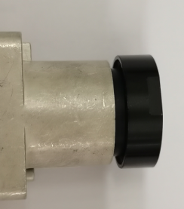 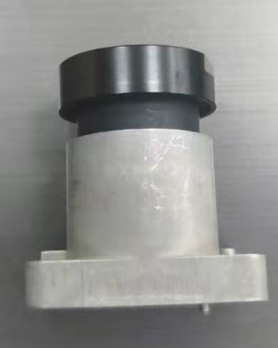 Phương pháp kiểm tra： Tiêu chuẩn phán định：

Sản phẩm OK
Sản phâm NG
Tỉ lệ NG：640EA 不良数：2EA 不良率：0.3%
Tiêu chuẩn (Spec) |  | Lỗi thực tế/Kết quả đo Data | ①
 |  |  | ②
 |  |  | ③
■ Hoạt động
⧠ Yêu cầu khoanh vùng sản phẩm NG ( Đánh dấu phân biệt trên tem ,thùng và sản phẩm..) |  |  |  |  | Phán định
⧠ Yêu cầu làm báo cáo cải tiến
⧠ Yêu cầu đổi hàng |  |  |  |  | NG
⧠ Yêu cầu tuyển chọn hàng trong công đoạn hàng trong kho
⧠ Sửa chữa nhỏ (cấm sửa chữa hàng đã sơn)
⧠ Hủy hàng
⧠ Thông báo cho khách hàng
⧠ Dừng chuyền ( nếu tỷ lệ NG quá cao )
QM.04.00.15 |  | M&C electronic

NCR form Nihon
NCR(Non Conformance Report) |  |  |  | Ban hành発行 | Kiểm tra確認 | Phê duyệt承認

発生日 | 2020.11.18 | 発生工程
発行番号 |  | Model | 3CAC00207A
機種 | OMS Front Holder
不良内容 | OMS Front Holder 螺纹孔不良
製品 | Camera | 製品種類 | OMS Front
不良比率 | 2ea/640ea | ロット数量 | 1200EA
再発生回目 | 1次 | 検査員 | -
■ 不良の内容・画像・図面
検査方法： 判定規格：

OK品
NG品
Tỉ lệ NG：640EA 不良数：2EA 不良率：0.3%
規格 |  | 実際不良／検査結果 | ①
 |  |  | ②
 |  |  | ③
■ 対応
⧠ NG品の範囲を確認して、区別する（表示マークのラベルを作成し、箱・製品に貼る） |  |  |  |  | 判定
⧠ 改善対策要請
⧠ 製品交換要請 |  |  |  |  | NG
⧠ 工程にて製品を検査して区別する。
⧠ 小修正（塗装済みの製品を修正禁止）
⧠ 廃棄
⧠ （顧客に報告する）
⧠ ラインを停止（NG率が高い場合）
QM.04.00.15 |  | M&C electronic

Form CAI TIEN CONG ĐOẠN
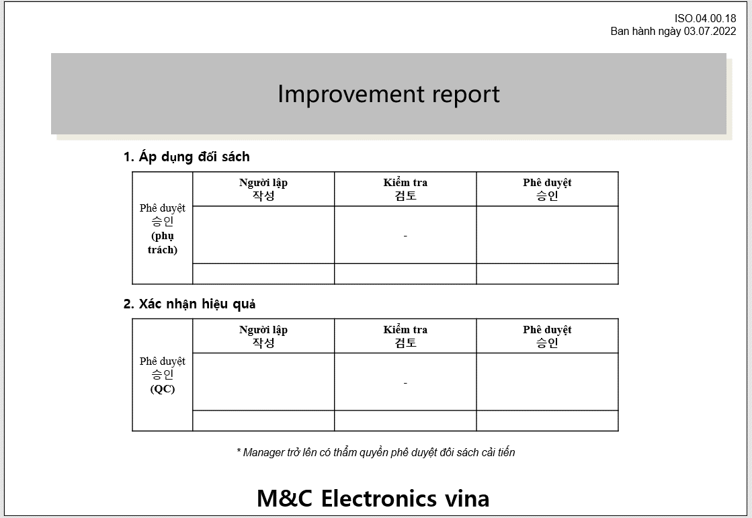

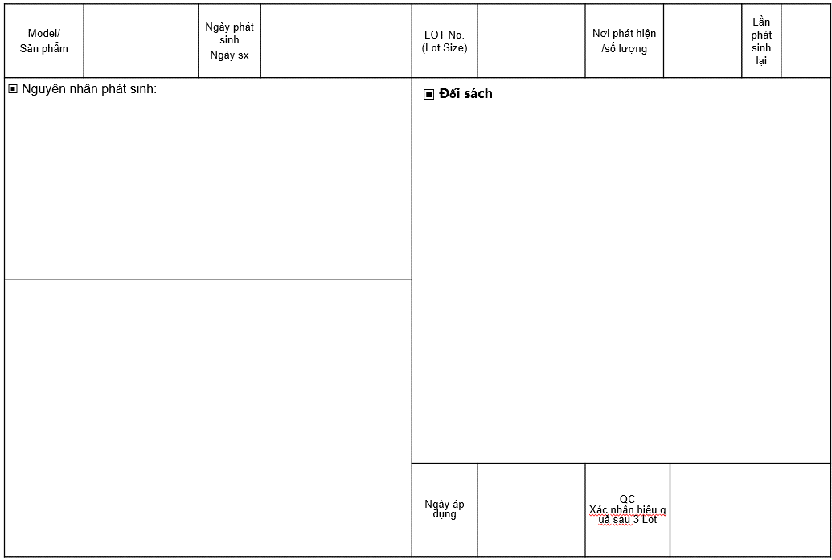

Equipment
QUY TRÌNH XỬ LÝ BẤT THƯỜNG THIẾT BỊ |  |  |  |  |  |  | Issue | Check | Approval

Tên tài liệu |  |  |  | Mã số tài liệu |  | Ngày hiệu lực | Lần sửa đổi |  | Trang
QUY TRÌNH XỬ LÝ BẤT THƯỜNG THIẾT BỊ |  |  |  | QM.02.01.08 |  | 15/8/2019 | 0 |  | 1/1
Sơ đồ quá trình
Trách nhiệm |  | Các bước tiến hành Process |  |  | Mô tả |  | Biểu mẫu/Hồ sơ |  | Thời hạn

Thông tin lỗi
Problem information
Nhân viên |  |  |  |  | Dừng máy Báo cáo cấp trên Stop, report |  | Báo cáo |  | Trong 15 p

Xác nhận kiểm tra máy
Re check equipment
Nhân viên Quản lý Kỹ thuật viên |  |  |  |  | Xác nhận hiện trạng lỗi Ghi chép vào bảng theo dõi lịch sử Confirm problem Record history |  | Bảng theo dõi lịch sử |  | Trong 30p

Xác nhận ảnh hưởng hàng hay không
Confirm affect to quality
Sản xuất & QC |  |  |  |  | Xác nhận hàng có NG do lỗi của thiết bị Nếu là máy hay thiết bị kiểm tra thì xác nhận xem có để lọt hàng NG sang công đoạn tiếp hay không Nếu có hàng NG tiến hành báo cáo theo quy trình xử lý bất thường. Nếu có lọt hàng NG thì cần thông báo thu hồi Tiến hành thảo luận với khách hàng để đảm bảo là lỗi do máy/thiết bị không gây ảnh hưởng tới chất lượng. |  | Kết quả kiểm tra NCR |  | Trong 1h

Quyết định xử lý
Tiến hành điều chỉnh sửa chữa
Modify, adjust
Sản xuất & QC |  |  |  |  | Báo cáo lên cấp MGR để đưa ra bước tiếp theo |  | Báo cáo NCR |  | Trong 1.5h
Kỹ thuật viên |  |  |  |  | Tiến hành sửa chữa & điều chỉnh thiết bị |  | Báo cáo sửa chữa

Xác nhận chất lượng
confirm quality
NG
Pro & QC |  |  |  |  | Sau khi điểu chỉnh xong kiểm tra thiết bị & hàng sản xuất ra có oki hay không nếu điều chỉnh cần thông báo khách hàng thì tiến hành theo quy trình 4M After adjusting, check whether the equipment & manufactured goods are ok or not If adjustments need to be informed to the customer, follow the 4M . process |  | Bảng theo dõi lịch sử
Lưu hồ sơ
Record
OK
Pro & QC |  |  |  |  | Lưu hồ sơ |  | Bảng theo dõi lịch sử
Lịch sử thay đổi
No | Ngày |  | Nội dung |  |  |  | Người thay đổi
1 | 07.05.2022 |  | Bổ sung nội dung |  |  |  | Nguyen Tuan Vu
2 | 14.09.2022 |  | Bổ sung nội dung xác nhận với khách hàng |  |  |  | Nguyen Tuan Vu
3

Equipment (日本語)
設備異常処置の手順 |  |  |  |  |  |  | 作成 | 確認 | 承認

資料名 |  |  |  | 資料№ |  | 有効期限 | 訂正回数 |  | ページ
設備異常処置の手順 |  |  |  | QM.02.01.08 |  | 15/8/2019 | 0 |  | 1/1
手順のフォローチャート
責任 |  | 実行する手順 Process |  |  | 説明 |  | フォーム/記録 |  | 期限

不良を報告します。
スタッフ |  |  |  |  | 機械をストップします。 上司に報告します。 |  | レポート |  | 15分以内

機械を検査します
管理者 技術者 |  |  |  |  | 不良の状態を確認します。 履歴書に記録します。 |  | 履歴書 |  | 30分以内

製品の品質に影響を与えるかないかを確認します。
生産 & QC |  |  |  |  | 機械のエラーにより製品がNGであることを確認します 機械・検査設備の場合不良品を後工程に流れるかどうかを確認します。 ある場合は異常処置のルールに沿って報告します。 |  | 検査結果 NCR |  | 1時間以内

処置の決定
修理を行います
生産 & QC |  |  |  |  | 次のステップに進むためにマネージャーに報告します。 |  | レポート NCR |  | 1.5時間以内
技術者 |  |  |  |  | 機械を修理したり調整したりします |  | 修理のレポート

品質を確認します。
NG
Pro & QC |  |  |  |  | 調整してから機械と作った製品の状況を検査します。 調整を顧客に通知する必要がある場合は、4Mの手順に従います。 |  | 履歴書
記録します
OK
Pro & QC |  |  |  |  | 記録します |  | 履歴書
修正履歴
No | 日付 |  | 内容 |  |  |  | 修正者
1 | 07 May 2022 |  | 不良品が顧客に届いた場合の回収の内容を追加する |  |  |  | Nguyen Tuan Vu
2
3

Thiết bị đo NG hiệu chuẩn
QUY TRÌNH XỬ LÝ NG HIỆU CHUẨN |  |  |  |  |  |  | Issue | Check | Approval

 |  |  |  |  |  |  | 02.07.2022 | 02.07.2022 | 02.07.2022
Tên tài liệu |  |  |  | Mã số tài liệu |  | Ngày hiệu lực | Lần sửa đổi |  | Trang
QUY TRÌNH XỬ LÝ NG HIỆU CHUẨN |  |  |  | QM.02.00.17 |  | 02.07.2022 | 0 |  | 1/1
Sơ đồ quá trình
Trách nhiệm |  | Các bước tiến hành Process |  |  | Mô tả |  | Biểu mẫu/Hồ sơ |  | Thời hạn

Thông tin lỗi
Problem information
Nhân viên |  |  |  |  | Dừng máy Báo cáo cấp trên Stop, report |  | Báo cáo |  | Trong 15 p

Xác nhận kiểm tra máy
Re check equipment
Nhân viên Quản lý Kỹ thuật viên |  |  |  |  | Xác nhận hiện trạng lỗi Ghi chép vào bảng theo dõi lịch sử Dán tem cấm sử dụng |  | Bảng theo dõi lịch sử |  | Trong 30p

Xác nhận ảnh hưởng hàng hay không
Confirm affect to quality
Sản xuất & QC |  |  |  |  | Tiến hành kiểm tra lại hàng đã kiểm tra bằng dụng cụ khác, hàng trong công đoạn, hàng tồn kho & khoanh vùng sản phẩm |  | Kết quả kiểm tra |  | Trong 1h

Quyết định xử lý
Tiến hành điều chỉnh sửa chữa
Modify, adjust
Sản xuất & QC |  |  |  |  | Báo cáo lên cấp MGR để đưa ra bước tiếp theo Nếu có lot NG tới khách hàng thì cần tiến hành thông báo & thu hồi hàng. |  | NCR |  | Trong 1.5h
Kỹ thuật viên |  |  |  |  | Tiến hành sửa chữa & điều chỉnh thiết bị hoặc thay thế |  | Báo cáo sửa chữa, cải tiến, thay thế

Xác nhận chất lượng
confirm quality
NG
Pro & QC |  |  |  |  | Sau khi điểu chỉnh xong kiểm tra thiết bị & hàng sản xuất ra có oki hay không nếu điều chỉnh cần thông báo khách hàng thì tiến hành theo quy trình 4M After adjusting, check whether the equipment & manufactured goods are ok or not If adjustments need to be informed to the customer, follow the 4M . process |  | Bảng theo dõi lịch sử
Lưu hồ sơ
Record
OK
Pro & QC |  |  |  |  | Lưu hồ sơ |  | Bảng theo dõi lịch sử
Lịch sử thay đổi
No | Ngày |  | Nội dung |  |  |  | Người thay đổi
1 | 02.07.2022 |  | Ban hành tách riêng với quy trình thiết bị |  |  |  | Nguyen Tuan Vu
2
3

Thiết bị đo NG hiệu chuẩn (日本語）
校正不良処置の手順 |  |  |  |  |  |  | 作成 | 確認 | 承認

 |  |  |  |  |  |  | 02.07.2022 | 02.07.2022 | 02.07.2022
資料名 |  |  |  | 資料№ |  | 有効期限 | 改定回数 |  | ページ
校正不良処置の手順 |  |  |  | QM.02.00.17 |  | 02.07.2022 | 0 |  | 1/1
手順のフォローチャート
責任 |  | 実行する手順 Process |  |  | 説明 |  | フォーム/記録 |  | 期限

不良を報告します。
スタッフ |  |  |  |  | 機械をストップします。 上司に報告します。 |  | レポート |  | 15分以内

機械を検査します
管理者 技術者 |  |  |  |  | 不良の状態を確認します。 履歴書に記録します。 |  | 履歴書 |  | 30分以内

製品の品質に影響を与えるかないかを確認します。
生産 & QC |  |  |  |  | 他の治具で検査した製品と工程内の製品と在庫品を検査して、製品をゾーニングします。 |  | 検査結果 |  | 1時間以内

処置の決定
修理を行います
生産& QC |  |  |  |  | 次のステップに進むためにマネージャーに報告します。 お客様へ不良品が届いた場合は、お客様に通知して製品を回収します。 |  | NCR |  | 1.5時間以内
技術者 |  |  |  |  | 機械を修理したり調整したり交換したりします |  | 修理、改善、交換のレポート

品質を確認します
NG
Pro & QC |  |  |  |  | 調整してから機械と作った製品の状況を検査します。 調整を顧客に通知する必要がある場合は、4Mの手順に従います。 |  | 履歴書
記録します
OK
Pro & QC |  |  |  |  | 記録します |  | 履歴書
Lịch sử thay đổi
No | 日付 |  | 内容 |  |  |  | 修正者
1 | 02.07.2022 |  | 設備の手順と別に発行しました。 |  |  |  | Nguyen Tuan Vu
2
3

Hosiden NCR follow list
Hosiden NCR list |  |  |  |  |  |  |  |  |  |  |  |  | Mã quản lý QM 02.00.14
No | Ngày phát sinh 発生日 | Lot | 症状 Hiện trạng | 発生傾向 Xu hướng phát sinh | 症状詳細(発生個所や状態など) Chi tiết hiện trạng (Vị trí phát sinh và tình trạng) | 写真・図 Hình ảnh | Phán đoán bởi QC MGR up QCのマネージャー以上により判定 | Hosiden xác nhận trong trường hợp chưa có tiêu chuẩn rõ ràng(kết quả, số quản lý) ホシデンははっきり基準がない場合に確認する | NCR | 原因 Nguyên nhân | 対策 Đối sách | Kế hoạch hoàn thành 完成計画 | Triển khai các bộ phận liên quan 関係部門に展開 | Ngày hoàn thành & đíng kèm báo cáo cải tiến 完成日 | PIC
No.01 | 15.06.2022 | 15.06.2022 A | 割れ_Nứt | Công đoạn casting |  | 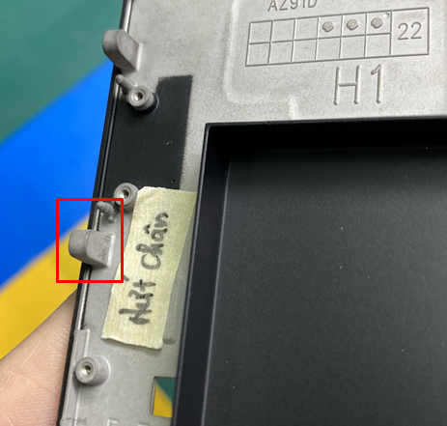 | NG | R HOS 2022-001 | NCR HOS 2022-001 | 前工程不良流出 | 前工程 F/B 及び検査強化 | Hoàn thành trong 7 ngày | 16.06.2022 | 16.06.2022 | Mr.Tân
No.02
No.03
No.04
No.05
No.06
No.07
No.08
No.09
No.10
No.11
No.12
No.13
No.14
No.15
No.16
No.17
No.18
No.19
No.20
No.21
No.22
No.23
No.24

